График 1
График зависимости M от ε для разных положений утяжелителей
 | рис.1 |  | рис.2 |  | рис.3 |  | рис.4 |  | рис.5 |  | рис.6
2.69 | 0.06 | 1.85 | 0.06 | 1.36 | 0.06 | 0.99 | 0.06 | 0.78 | 0.06 | 0.59 | 0.06
5.97 | 0.11 | 4.71 | 0.11 | 3.30 | 0.11 | 2.02 | 0.11 | 1.55 | 0.11 | 1.34 | 0.11
9.48 | 0.16 | 6.93 | 0.16 | 4.98 | 0.16 | 3.08 | 0.16 | 2.43 | 0.16 | 1.95 | 0.16
12.65 | 0.20 | 9.39 | 0.20 | 6.40 | 0.21 | 4.09 | 0.21 | 3.07 | 0.21 | 2.50 | 0.21

График 2
График зависимости момента инерции от положения утяжелителей
 | 1
0.005929 | 0.01
0.010404 | 0.02
0.016129 | 0.03
0.023104 | 0.05
0.031329 | 0.06
0.040804 | 0.08

Печать 2
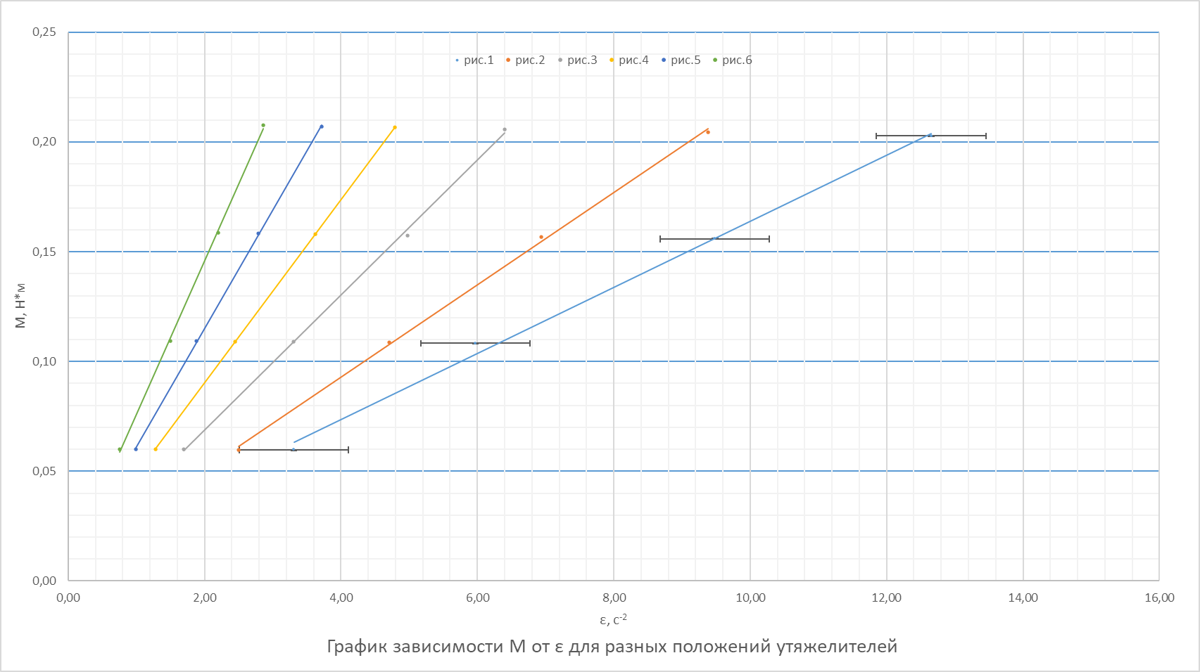

Печать 3
График зависимости момента инерции от положения утяжелителей
 | 1
0.005929 | 0.01
0.010404 | 0.02
0.016129 | 0.03
0.023104 | 0.05
0.031329 | 0.06
0.040804 | 0.08

